spec
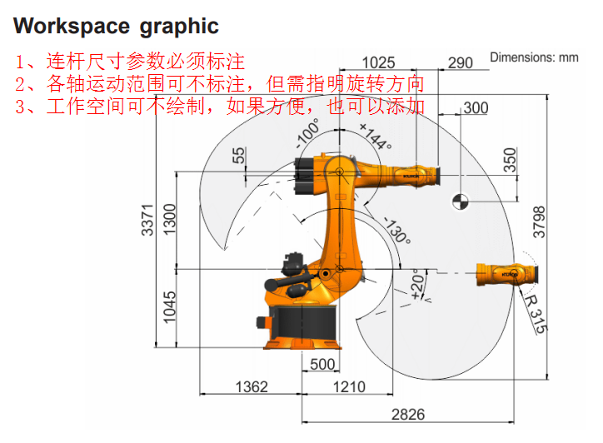
最大臂展（mm） | 2701 | Spec数据填写说明： 1. 蓝色背景表格对应参数必须填写 2. 橙色背景表格对应参数可不填写 3. 下图中连杆尺寸和关节旋转方向必须标注 4. 下图中关节运动范围和工作空间可不标注
额定负载（kg） | 210
最大负载（kg） | 275
转盘（rotating column）额定附加负载（kg） | 0
转盘（rotating column）最大附加负载（kg） | 300
大臂（link arm）额定附加负载（kg） | 0
大臂（link arm）最大附加负载（kg） | 130
小臂（arm）额定附加负载（kg） | 0
小臂（arm）最大附加负载（kg） | 150
重复定位精度（mm, ISO 9283） | 0.05
绝对定位精度（mm, ISO 9283） | 0
设计寿命 (hour) | 0
轴数 | 6
安装位置(floor, wall, ceiling) | Floor
安装尺寸(mm*mm) | 754*754
本体总重（kg） | 1077

dimension
轴 | A1 | A2 | A3 | A4 | A5 | A6
signed_width (m) | 0 | 0 | 0 | 0 | 0 | 0

cs_next_position | x (m) | y (m) | z (m)
Base | 0 | 0 | 0.3056
Column | 0.33 | 0 | -0.3394
Link | 1.15 | 0 | 0
Arm | 0.828 | -0.115 | 0
Hand | 0 | 0 | -0.392
Swivel | 0.215 | 0 | 0
Flange | 0 | 0 | 0

DH参数 (m) | d1 | d2 | d3 | L1 | L2 | L3
 | 0.33 | 0.645 | 0.115 | 1.15 | 1.22 | 0.215

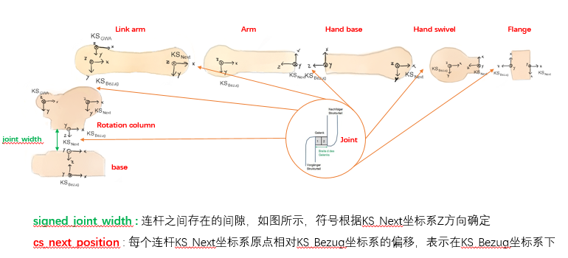
本体尺寸参数填写说明： 1. 蓝色背景表格对应参数必须填写 2. 橙色背景表格对应参数可不填写 3. signed_width和cs_next_position的定义如右图所示； 4. 连杆参数定义如右上图所示；

body
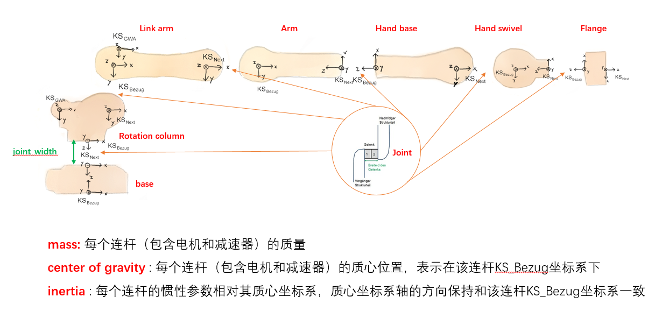
body mass (kg)
Base | 225.96
Column | 372.27
Link | 232.06
Arm | 202.83
Hand | 66.0035248
Swivel | 0
Flange | 0
Overall mass | 1099.1235248

body center of mass (m) | x | y | z
Base | 0 | 0 | 0.3225
Column | 0.0347521 | 0.0079348 | -0.236716
Link | 0.486870972 | 0 | -0.117636803
Arm | 0.163764236 | -0.115 | 0.141641296
Hand | 0 | 0 | -0.3005909958
Swivel | 0 | 0 | 0
Flange | 0 | 0 | 0

body Inertia (kg*m^2) | Ixx | Iyy | Izz | Ixy | Ixz | Iyz
Base | 9.4005009 | 9.4005009 | 9.4005009 | 0 | 0 | 0
Column | 0 | 0 | 31.503577472 | 0 | 0 | 0
Link | 6.2592113918 | 58.471582642 | 57.257491326 | 0 | 0 | 0
Arm | 21.816562322 | 3.5964708668 | 21.434996475 | 0 | 0 | 0
Hand | 2.938330837 | 2.8319160446 | 0.35491905591 | 0 | 0 | 0
Swivel | 0 | 0 | 0 | 0 | 0 | 0
Flange | 0 | 0 | 0 | 0 | 0 | 0

本体动力学数据填写说明： 1. 蓝色背景表格对应参数必须填写 2. 橙色背景表格对应参数可不填写 3. 各连杆质量、质心及惯量参数定义如下图所示 4. 如果Sizing结果中不需要动力学计算，各连杆质量、质心及惯量参数可不填

load
load mass (kg)
Payload | 210
Base additional load | 0
Column additional load | 0
Link additional load | 0
Arm additional load | 50
Hand additional load | 0
Swivel additional load | 0
Flange additional load | 0
Overall load | 260

load center of mass (m) | x | y | z
Payload | 0.27 | 0 | 0.24
Base additional load | 0 | 0 | 0
Column additional load | 0 | 0 | 0
Link additional load | 0 | 0 | 0
Arm additional load | -0.2 | 0 | -1.36
Hand additional load | 0 | 0 | 0
Swivel additional load | 0 | 0 | 0
Flange additional load | 0 | 0 | 0

load Inertia (kg*m^2) | Ixx | Iyy | Izz | Ixy | Ixz | Iyz
Payload | 105 | 105 | 105 | 0 | 0 | 0
Base additional load | 0 | 0 | 0 | 0 | 0 | 0
Column additional load | 0 | 0 | 0 | 0 | 0 | 0
Link additional load | 0 | 0 | 0 | 0 | 0 | 0
Arm additional load | 10 | 10 | 10 | 0 | 0 | 0
Hand additional load | 0 | 0 | 0 | 0 | 0 | 0
Swivel additional load | 0 | 0 | 0 | 0 | 0 | 0
Flange additional load | 0 | 0 | 0 | 0 | 0 | 0

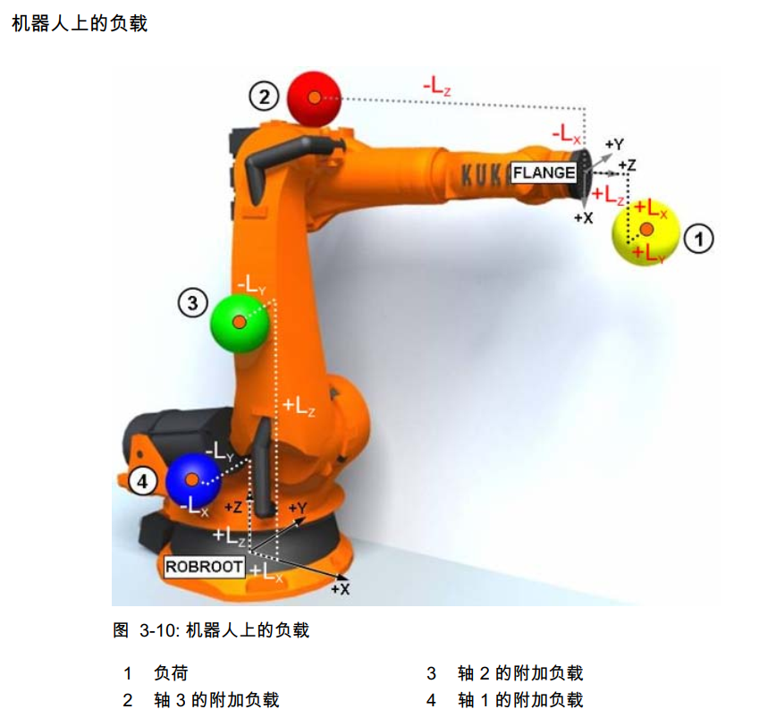
机器人负载数据填写说明： 1. Sizing结果无需进行动力学计算的，无需更新此处参数 2. Sizing结果涉及动力学计算的，需要准确更新此处参数， 参数说明如下： (1) 参考坐标系：如右图所示，法兰负载参考系为法兰坐标系，A1附加负载参考坐标系为ROBROOT坐标系（A1 = 0°），A2附加负载参考坐标系为ROBROOT坐标系（A2 = -90°），A3附加负载参考坐标系为法兰坐标系（A4 = A5 = A6 = 0°） (2) 负载惯性矩：相对质心坐标系，质心坐标系各轴方向与参考坐标系一致

CBS
CBS params
 | A1 | A2 | A3 | A4 | A5 | A6
平衡缸个数 | 0 | 0 | 0 | 0 | 0 | 0
P0 (bar) | 0 | 130 | 0 | 0 | 0 | 0
 | 0 | 0 | 0 | 0 | 0 | 0
 | 0 | 0 | 0 | 0 | 0 | 0
 | 0 | 0 | 0 | 0 | 0 | 0
V0 (dm^3) | 0 | 1.67 | 0 | 0 | 0 | 0
 | 0 | 0 | 0 | 0 | 0 | 0
 | 0 | 0 | 0 | 0 | 0 | 0
 | 0 | 0 | 0 | 0 | 0 | 0
L0 (mm) | 0 | 600.041931 | 0 | 0 | 0 | 0
a (mm) | 0 | 200 | 0 | 0 | 0 | 0
b (mm) | 0 | 800.041931 | 0 | 0 | 0 | 0
A (mm^2) | 0 | 1669 | 0 | 0 | 0 | 0
psi (°） | 0 | 4.9979692155 | 0 | 0 | 0 | 0
P_ini (bar) | 0 | 0 | 0 | 0 | 0 | 0
L_ini (mm) | 0 | 0 | 0 | 0 | 0 | 0
P_oil (bar, A2 = -90) | 0 | 150 | 0 | 0 | 0 | 0
sign | 0 | -1 | 0 | 0 | 0 | 0
K0 (deg) | 0 | -4.998 | 0 | 0 | 0 | 0
kappa | 0 | 1.33 | 0 | 0 | 0 | 0
l2 (mm) | 0 | 165 | 0 | 0 | 0 | 0
l3 (mm) | 0 | 69.7 | 0 | 0 | 0 | 0

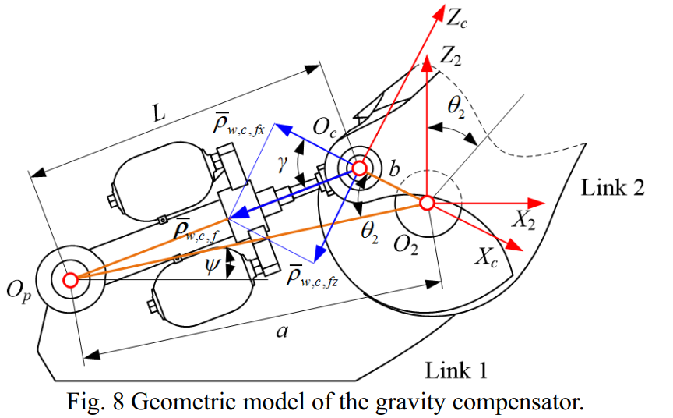
重力平衡系统（CBS）参数填写说明： 1. 不带有平衡缸的机器人请将全部参数写0 2. Sizing结果无需进行动力学计算的，无需更新此处参数 3. Sizing结果涉及动力学计算的，需要准确更新此处参数， 参数说明如下： （1）参数a,b,psi如右图所示; （2）参数L0为当下图中theta2 = 0°时，L的长度 （3） A为液压油有效作用面积 （4） P0，V0，P_ini，L_ini参数需需要与云天平台成员讨论后确定

